月卡
美术需求： | 福利界面—月卡
 | 界面起海报宣传作用，当玩家购买月卡后，玩家可以到该界面领取月卡奖励

分页按钮
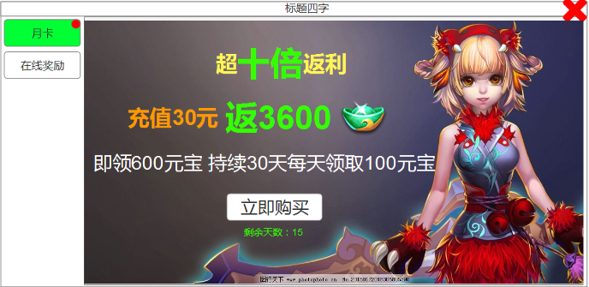

 |  |  |  | 1级宣传标语，最突出(也可表示为：超值月卡，十倍返利！)

 |  |  |  | 2级宣传标语，描述清楚即可，可突出

 |  |  |  | 3级宣传标语，描述清楚即可

 |  | 月卡剩余天数 | 无月卡的时候显示购买按钮，点击链接到充值界面
 |  |  | 有月卡的时候显示领取按钮，点击可以领取月卡福利

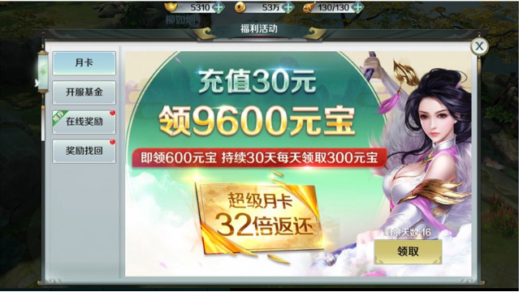

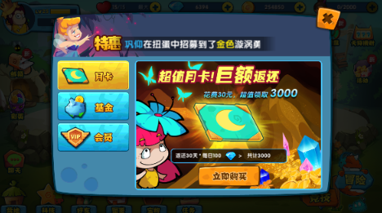

 |  | 参考图1 |  |  | 参考图2

